記入上の注意
「国語科教員名簿」入力上のご注意とお願い
諸事ご多用のところ、お手数をおかけして申し訳ありませんが、以下のように入力・ご送信下さい。

①「記入シート」の各項目（太枠は必須）に学校情報を入力して下さい。
 | 1 | 「学校番号」は「学校番号」シートをご覧下さい。
 | 2 | 「学校名」「郵便番号」「住所」「電話番号」「メールアドレス」は「学校番号」を入力していただくと昨年度のデータが自動で入りますが、
 |  | 誤りがある場合は上書き入力して下さい。
 | 3 | 電話・ＦＡＸ番号を訂正する場合は、市外局番からお願いします。
 | 4 | 「学校情報の変更」には、昨年度に対して学校情報に変更・誤りがあった場合は「有」、ない場合は「無」を選択して下さい。
 |  | ＊変更があった等、訂正をした場合は、訂正した項目名を後ろの欄で選択して下さい。
 | 5 | 「役職」は、学校長は「長」、教頭は「頭」、教科主任は「主」、臨時講師のうち、常勤講師は「常講」・非常勤講師は「非講」を
 |  | 選択して下さい。また、臨時講師で教科主任になられた方は「主・講」を選択してください。
 |  | また、リストにない役職（教諭・主幹教諭は不要）の方は「その他」を選択していただき、役職名を「備考」にご記入ください。
 |  | 毎年、校長・教頭が書かれていない場合が多く見受けられます。国語科の校長・教頭を忘れずにご記入ください。
 | 6 | 今年度新たに着任された先生は、「備考」に前任校をお書きください。
 | 7 | 「教員名」には、本年度在籍しておられる国語科の先生全員のお名前を記入して下さい。
 |  | ＊特別支援学校等で、高等学校国語科教員の在籍がない場合は、教員名欄の一番上に「なし」と記入して下さい。
 | 8 | 入力いただいたこのファイルをそのまま印刷業者に渡しますので、恐れ入りますが間違いのないよう入力下さい。
 |  | ＊教員名等で外字が使われている場合、備考欄にできるだけ詳しい説明を記入して下さい。 ただし、データ処理上、正しく表示できないものについてはＪＩＳ第１・第2水準の漢字に置き換えて印刷させていただきます。

②依頼文にある編集担当(小野高速印刷（株） kokugobukai@ohp.co.jp）宛に、このファイルを添付して4月22日(月)までにメールで送って下さい。
 |  | ＊送信される際、メールの件名は「学校番号、校名、名簿」にして送信して下さい。
 |  | （例）２２８夢野台 名簿

 |  | ○入力例
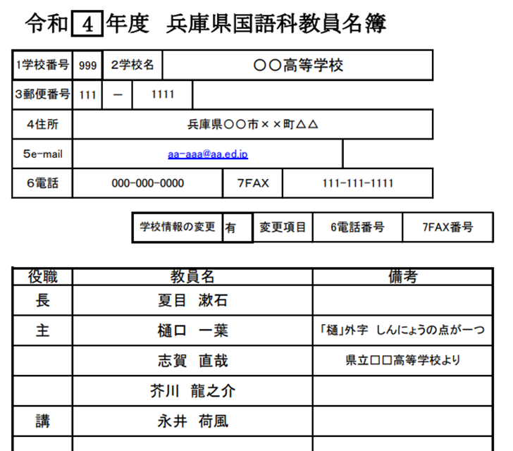
６

